Titel
Statistik 2014:10

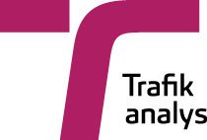

 | RVU Sverige - den nationella resvaneundersökningen 2012–2013
 | The swedish national travel survey 2012–2013

 | Publiceringsdatum: 2014-05-15

 | Kontaktperson:
 | Trafikanalys
 | Mats Wiklund
 | tel: 010-414 42 32, e-post: mats.wiklund@trafa.se

